Sheet1
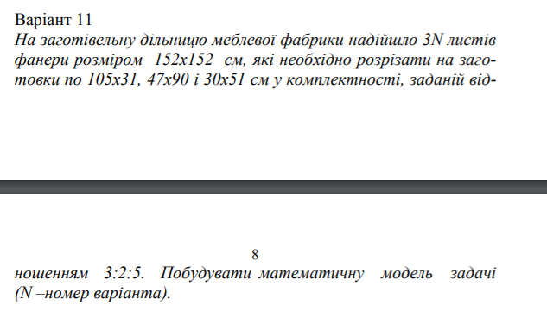
N | 11
Листів | 33
S | 23104

 |  | Заготовки |  |  | Заголовок на одному листі |  | Площа на одному листі |  | Відношення | Цільова функція
 |  | 105 | х | 31 | х1 | 2 | S1 | 6510 | 3 | 33
 |  | 47 | х | 90 | х2 | 1 | S2 | 4230 | 2 | Сума Si
 |  | 30 | х | 51 | х3 | 5 | S3 | 7650 | 5 | 18390

 |  |  |  |  | Будуємо математичну модель: Цільова функція 3*x1+2*x2+5*x3 = 33 — повинні в сумі отримати 33 заготовки по 105х31 см, 47х90 см, 30х51 см у комплектності, заданій відношенням 3:2:5. Де xi - кількість фанер, розрізаних і-м способом з однієї фанери 152х152 см. (ці значення визначемо за допомогою методу Excel "Пошук рішень"). Визначаємо площу одного листа фанери 152х152. Те ж саме робимо і для заготівок 105х31, 47х90, 30х51, але з урахуванням хі. Загальна кількість фанер = 11*3 = 33. Обмеження цільової функції : Площа Si-их заготовок помножена на кількість xi-тих фанер на листі не повинна перевищувати площі листа фанери 152х152 см. Теж саме стосується суми Si-тих. Також xi повинен бути цілим числом (ціла кількість фанер) та більше нуля. Отже, оптимальний варіант — це виготовлення з 33 листів фанери на 152х152 см 2 заготовки розміром 105х31 см, 1 заготовка розміром 47х90 см, та 5 заготовок розміром 30х51 см.

